상품제안서
송월타월 크리스마스 메시아 3매세트(핸들패키지) | 상품코드: S38727

 |  |  |  |  |  |  | 02-713-8555 | www.synergygift.co.kr
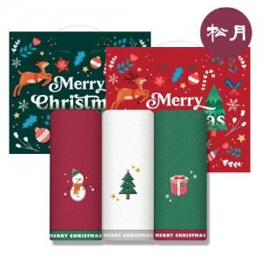

【상세/제작정보】

【인쇄/포장옵션】 | 실크, 자수 / 핸들패키지

【공급단가】 | 수량 | 40~ | 100~ | 500~ | 1,000~ | 2,000~
*VAT별도 | 레드패키지 | 14,820원 | 14,590원 | 14,250원 | 13,680원 | 13,110원
 | 그린패키지 | 14,820원 | 14,590원 | 14,250원 | 13,680원 | 13,110원

【상품 URL】 | https://www.synergygift.co.kr:443/src/goods_detail.php?gdno=38727

